상품제안서
스카이 케어 등 허리 온열 롤링 쿠션 마사지기 | 상품코드: S46149

 |  |  |  |  |  |  | 02-713-8555 | www.synergygift.co.kr
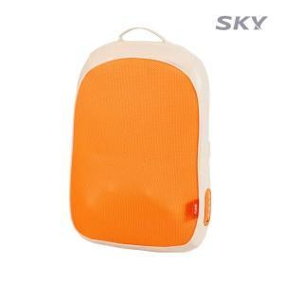 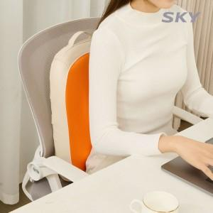 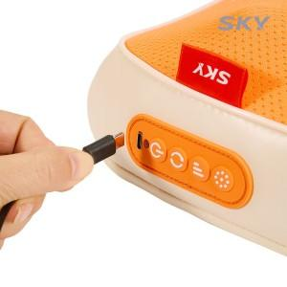

【상세/제작정보】

【인쇄/포장옵션】 | 스티커 / 포장불가능

【공급단가】 | 수량 | 10~ | 30~ | 50~ | 300~ | 500~
*VAT별도 | 단가 | 44,700원 | 43,000원 | 41,500원 | 39,400원 | 38,700원

【상품 URL】 | https://www.synergygift.co.kr:443/src/goods_detail.php?gdno=46149

